ind
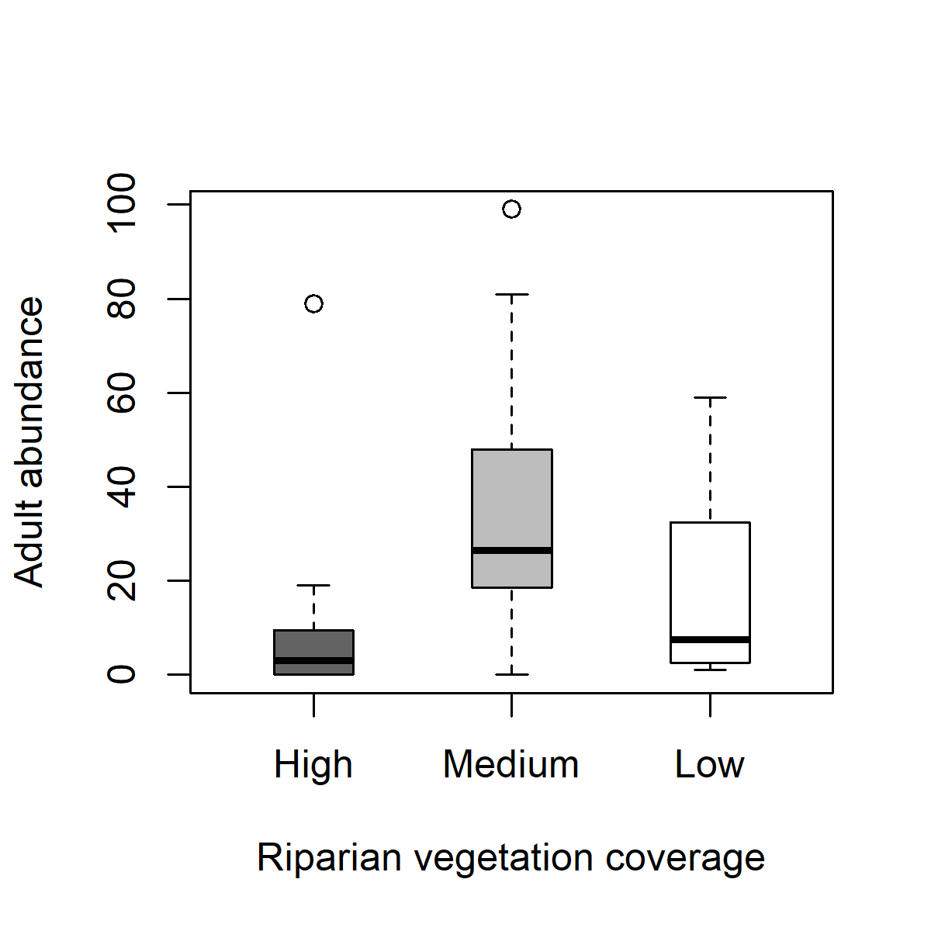
High | Medium | Low
79 | 99 | 37
9 | 81 | 59
19 | 59 | 40
10 | 21 | 28
2 | 28 | 1
8 | 25 | 1
4 | 30 | 7
2 | 17 | 5
0 | 37 | 4
0 | 11 | 8
0 | 20 | 1
0 | 0 | 9

richness
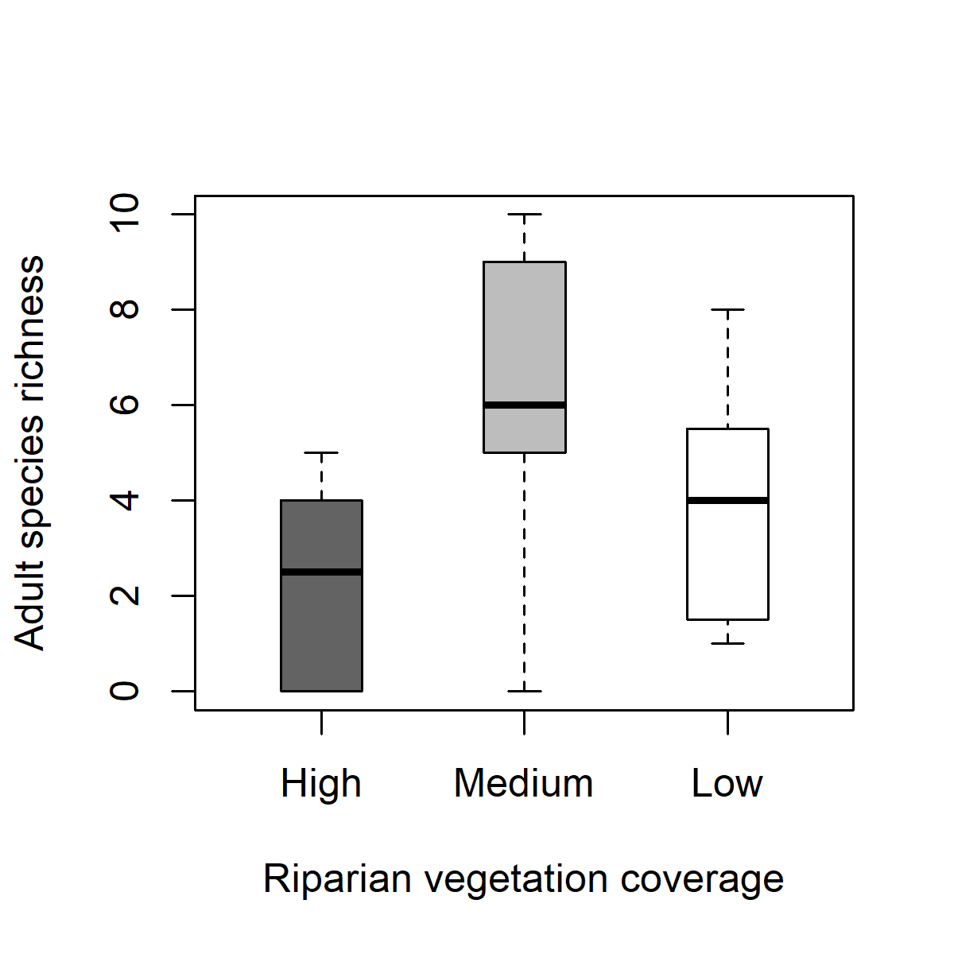
High | Medium | Low
5 | 6 | 5
4 | 10 | 8
3 | 10 | 7
4 | 6 | 6
2 | 9 | 1
5 | 5 | 1
3 | 7 | 4
1 | 5 | 2
0 | 9 | 4
0 | 2 | 4
0 | 6 | 1
0 | 0 | 3

